探索
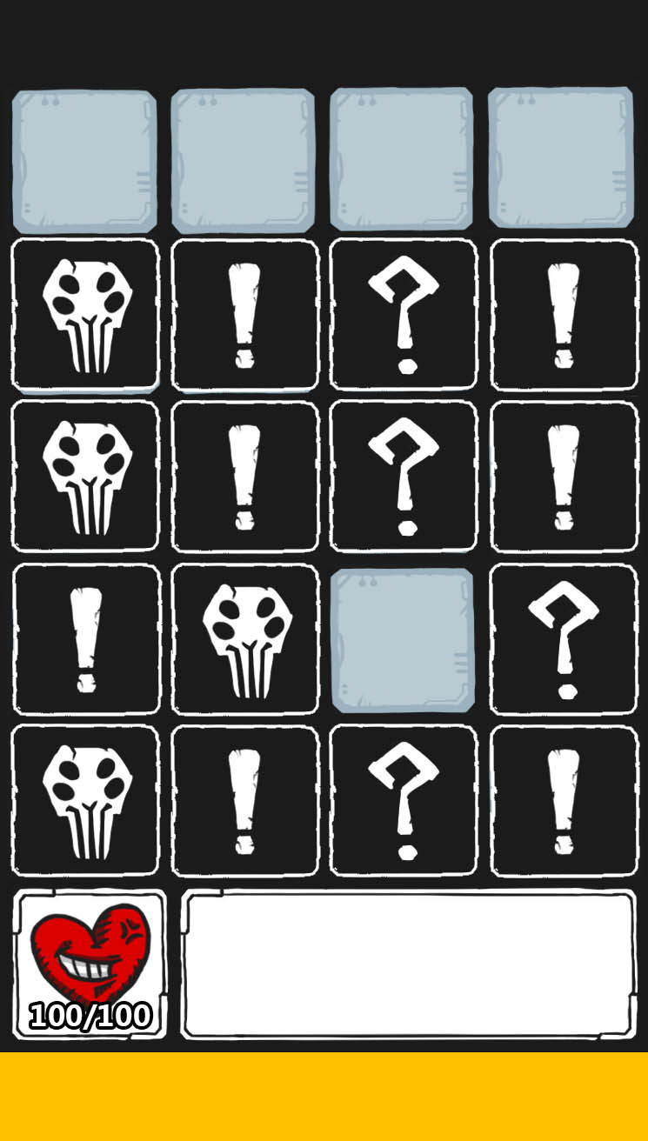
探索地圖
每層關卡共有10個小區域，小區域由4X5(暫定)地圖格構成，即是玩家真正進行探索的區域
玩家目地為獲得所有道具、擊殺所有怪物、找到出口進入下一小區域
當該層關卡的10小區域全探索完畢後解鎖該層關卡獎勵，同時會進入下一層關卡的第1小區域
進入小區域時所有地圖格皆為未探索狀態，探索類似翻牌遊戲，未探索的地圖格上根據該格事件類型蓋上顯示相應危險度的牌面，單擊進行探索(翻牌)
進入關卡時武器默認只會攜帶手槍，其餘武器需透過關卡中撿取才可使用
翻牌後根據該格的事件類型對應不同的情況，如下表

事件類型 | 顯示危險度 | 出現情況
怪物 | 2、1 | 立即進入戰鬥
物品 | 2、1、0 | 物品出現在探索的地圖格上，不立即使用，再次單擊該格則使用物品
出口 | 2、1、0 | 出口出現在探索的地圖格上，不立即使用，再次單擊該格則進入結算畫面後進入下一層
空房 | 1、0 | 無任何事件

物品名稱 | 功能 | 紅字部分表示掉落機率離當前最高層數關卡愈遠愈低
小寶箱 | 獲得1個小寶箱
中寶箱 | 獲得1個中寶箱
大寶箱 | 獲得1個大寶箱
上鎖寶箱 | 需使用鑰匙開啟，獲得一定數量血石，若小區域中產生上鎖寶箱則同時必產生鑰匙，單擊消耗1鑰匙開啟，若無鑰匙則跳出浮動文字提示
鑰匙 | 獲得鑰匙，開啟上鎖寶箱後消失
金錢 | 獲得一定數量金錢，隨關卡等級提升獲得數量
彈藥 | 獲得彈藥，若彈藥已達上限則無法獲得且出現提示
強化配件 | 若身上仍有強化配件空欄位則該配件自動裝上，若身上已有相同配件，則該配件提升一等
武器零件 | 武器強化材料，蒐集足夠數量可進行升級
武器 | 獲得武器，武器沒有攜帶上限，武器等級等於當前最高升級
狂爆藥劑 | 下1場戰鬥獲得傷害提升，戰鬥結束後效果消失
補血藥劑 | 回復10%血量
幸運符文 | 增加金錢、強化配件、武器零件、上鎖寶箱掉落機率，效果可無限疊加，持續到離開關卡後消除，掉落機率離當前最高層數關卡愈遠愈低

完成結算
單擊出口後進入樓層結算畫面，根據該區域的探索達成度給予金錢，並根據探索項目總合給予加成

探索項目 | 說明
道具探索 | 顯示：已探索數量/關卡總道具數量
怪物擊殺 | 顯示：已擊殺怪物數量/關卡總怪物數量
關卡探索 | 顯示：已探索地圖格數量/關卡總地圖格數量

戰鬥
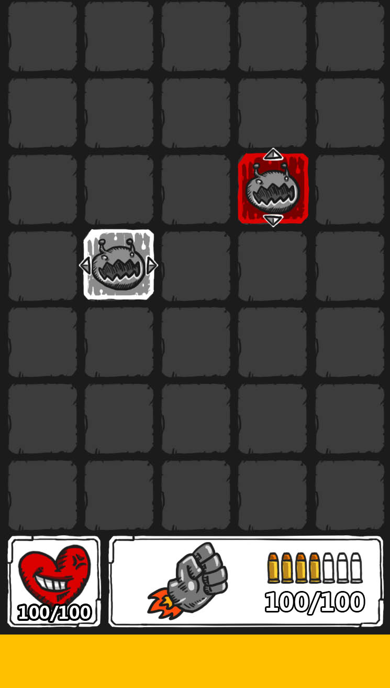
玩法概要
戰鬥開始時怪物會不斷由上方產生不斷向下逼近，玩家需根據怪物種類、位置快速判斷使用何種武器擊殺最有效，並且達成COMBO增加傷害及道具掉落機率

戰鬥流程
戰鬥開始時，所有怪物由上而下行動，每1秒(暫定)前進1~2格(根據怪物特性而定)同時重置倒數
怪物到達底線後會造成一次攻擊後，回到最上層重頭再走一次
預設使用手槍對最近的怪物自動進行攻擊，玩家可透過點擊武器icon切換武器，若使用武器彈藥歸零後自動切回手槍進行攻擊
擊殺所有怪物後戰鬥勝利回到探索畫面
玩家血量歸零後戰鬥失敗，出現復活詢問視窗

戰鬥場地上可能會有怪物、道具等可互動物件，除此外點擊空格不會有任何動作
道具：單擊後立即使用，不發動攻擊亦不會更改當前攻擊目標(不消耗彈藥)，發動效果後消失
怪物：單擊後變更為當前自動攻擊目標

單擊角色頭像ICON會打開人物詳細介面，時間減緩80%
單擊槍械圖像ICON會打開槍械選擇介面，時間減緩80%

COMBO擊殺
擊殺怪物後再2秒內再次擊殺另一怪物會造成連殺數+1，連殺數越高當前武器傷害及道具掉落機率越高
超過2秒沒有造成連殺則連殺數會重置規零

死亡連鎖
部分怪物擊殺時會產生指向性的範圍傷害，此傷害既稱為死亡連鎖，該怪物在圖像上會加上方向icon標示死亡時造成傷害的方向
死亡連鎖造成的傷害數值為：受到傷害的怪物20%自身生命值，死亡連鎖不會對玩家造成傷害
例：如下怪物方向ICON指向左右，則死亡瞬間會同時對左右橫線上所有怪物造成一次傷害，傷害量為怪物20%自身生命值上限

復活詢問
可透過消費血石、或觀看廣告的方式復活
復活時回到戰鬥，獲得持續兩秒的無敵狀態，回復20%血量
復活次數每層只有一次，當再次死亡則直接回到人物介面，到達新樓層後復活次數重至為1

